Estadísticas
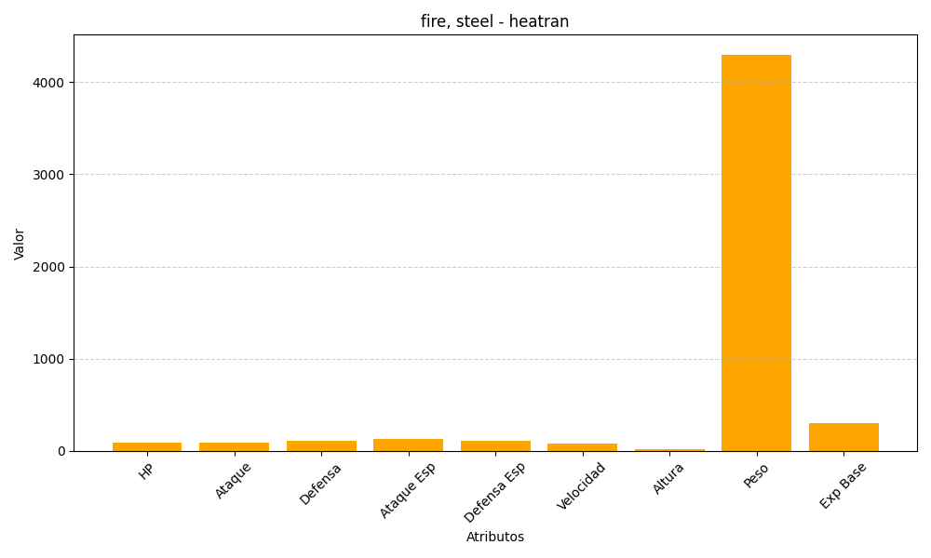
ID | Nombre | Tipo | HP | Ataque | Defensa | Ataque Especial | Defensa Especial | Velocidad | Altura | Peso | Experiencia Base
485 | heatran | fire, steel | 91 | 90 | 106 | 130 | 106 | 77 | 17 | 4300 | 300

